lentelės
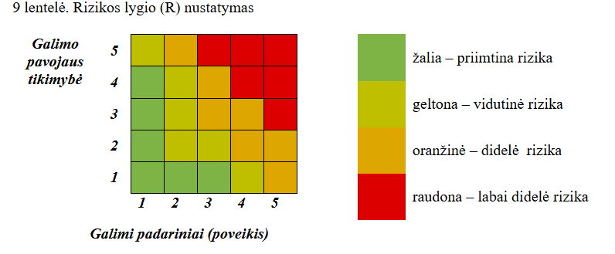
2 lentelė. Galimo pavojaus tikimybės (T) įvertinimo kriterijai |  |  | 7 lentelė. Galimų padarinių (poveikio) (P) įvertinimo kriterijai
Galimo pavojaus tikimybės (T) įvertinimas | Galimo pavojaus tikimybės lygis | Vertinimo balai | Galimų padarinių (poveikio) gyventojų gyvybei ir sveikatai (P1) įvertinimas | Galimų padarinių (poveikio) lygis | Vertinimo balai
Gali įvykti dažniau negu kartą per metus | labai didelė tikimybė | 5 | Žuvusiųjų, sužeistųjų nėra ir (ar) gyventojų evakuoti nereikia | nereikšmingas | 1
Gali įvykti kartą per 1–10 metų | didelė tikimybė | 4 | Sužaloti 1–5 gyventojai ir (ar) iki 300 gyventojų evakuota | ribotas | 2
Gali įvykti kartą per 10–50 metų | vidutinė tikimybė | 3 | Žuvo ne daugiau kaip 5 gyventojai ir (ar) sužalota nuo 5 iki 10 gyventojų, ir (ar) nuo 300 iki 500 gyventojų evakuota | didelis | 3
Gali įvykti kartą per 50–100 metų | maža tikimybė | 2 | Žuvo ne daugiau kaip 20 gyventojų ir (ar) nuo 10 iki 100 gyventojų sunkiai sužalota, ir (ar) nuo 500 iki 1000 gyventojų evakuota | labai didelis | 4
Gali įvykti rečiau negu kartą per 100 metų | labai maža tikimybė | 1 | Žuvo daugiau nei 20 gyventojų ir (ar) sužalota daugiau nei 100 gyventojų, ir (ar) daugiau kaip 1000 gyventojų evakuota | katastrofinis | 5
 |  |  | Galimų padarinių (poveikio) turtui ir aplinkai (P2) įvertinimas, tūkst. Eur | Galimų padarinių (poveikio) lygis | Vertinimo balai
 |  |  | Mažiau nei 15 | nereikšmingas | 1
 |  |  | 15–60 | ribotas | 2
 |  |  | 60–300 | didelis | 3
 |  |  | 300–3000 | labai didelis | 4
 |  |  | Daugiau nei 3000 | katastrofinis | 5
 |  |  | Galimų padarinių (poveikio) būtiniausioms gyvenimo (veiklos) sąlygoms (P3) įvertinimas | Galimų padarinių (poveikio) lygis | Vertinimo balai
 |  |  | Kai būtiniausios gyvenimo (veiklos) sąlygos sutrikdomos iki 6 valandų | nereikšmingas | 1
 |  |  | Kai būtiniausios gyvenimo (veiklos) sąlygos sutrikdomos nuo 6 iki 24 valandų | ribotas | 2
 |  |  | Kai būtiniausios gyvenimo (veiklos) sąlygos sutrikdomos nuo 1 iki 3 parų | didelis | 3
 |  |  | Kai būtiniausios gyvenimo (veiklos) sąlygos sutrikdomos nuo 3 iki 30 parų | labai didelis | 4
 |  |  | Kai būtiniausios gyvenimo (veiklos) sąlygos sutrikdomos daugiau kaip 30 parų | katastrofinis | 5

